CollectiveAccess
Image | Object | Description | Date
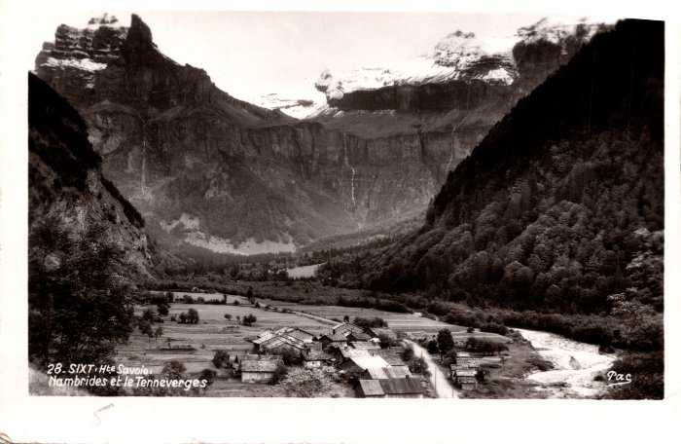 | Village de Nambride (2-1177) | Village de Nambride
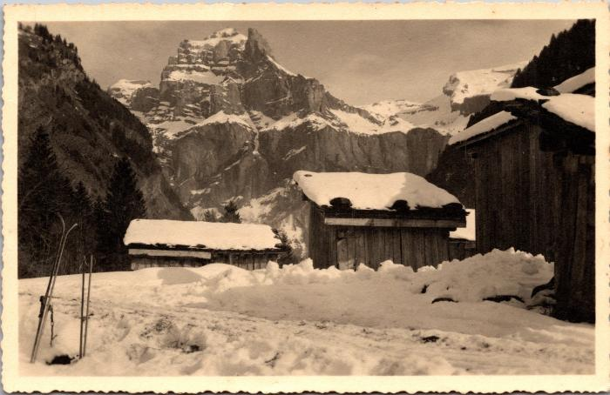 | L'hiver à Nambride (2-1528) | L'hiver à Nambride
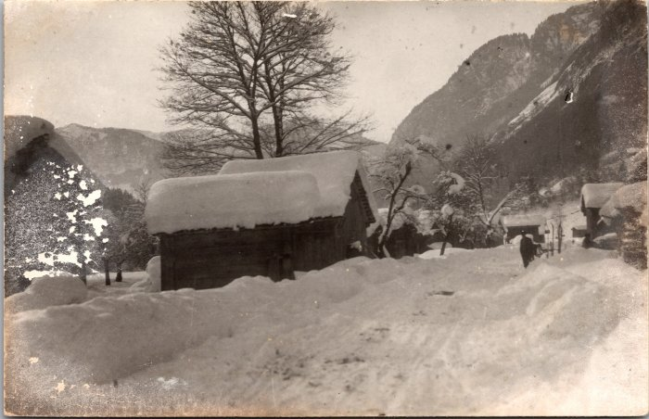 | Photo du village de Nambride l'hiver (2-1576) | Photo du village de Nambride l'hiver
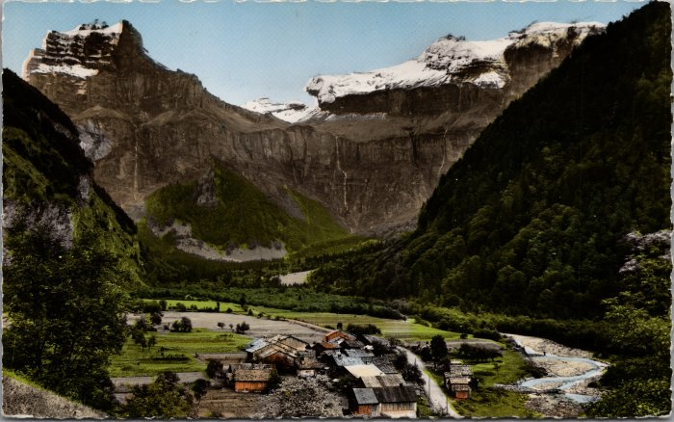 | Carte postale du village de Nambride (2-1878) | Carte postale du village de Nambride
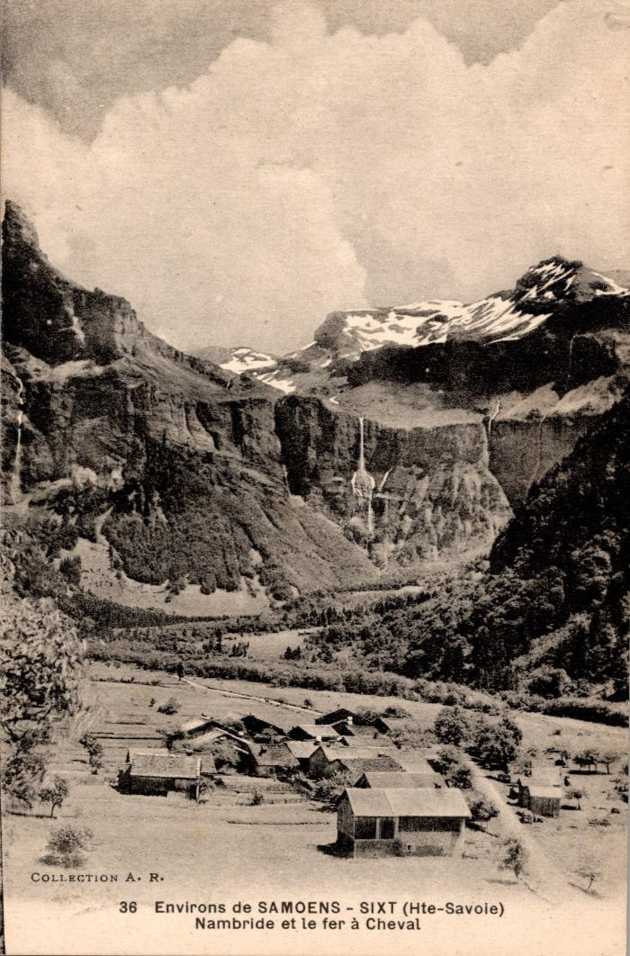
 | Carte postale vue sur Nambride et le Fer à Cheval (2-393) | Carte postale vue sur Nambride et le Fer à Cheval
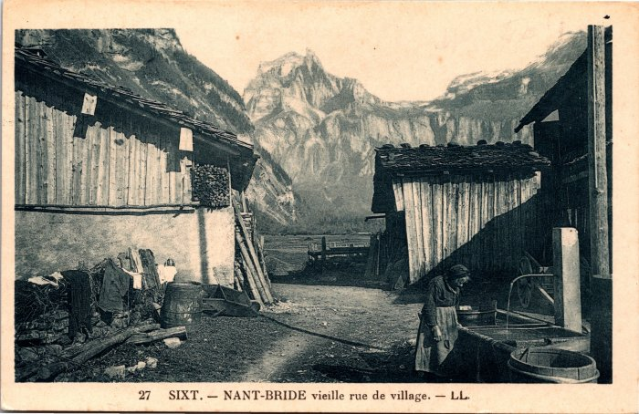 | Carte postale dans les rues du village de Nambride (2-3951) | Carte postale dans les rues du village de Nambride
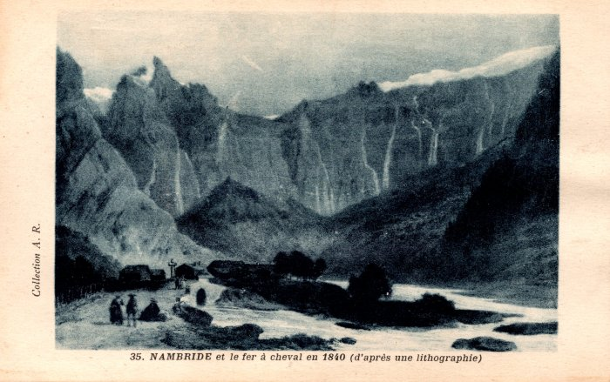 | Carte postale représentant Nambride et le fer à cheval en 1840 d'après une lithographie (2-417) | Carte postale représentant Nambride et le fer à cheval en 1840 d'après une lithographie
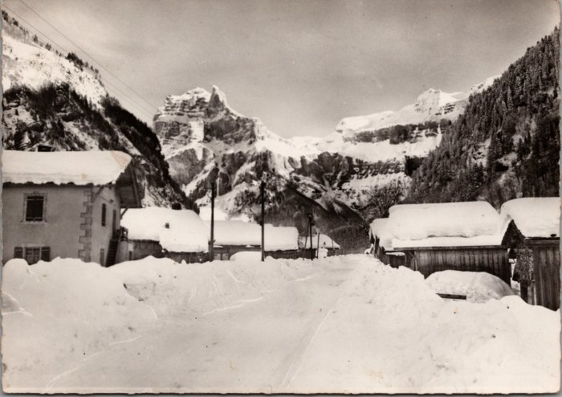 | Carte postale de Nambride en hiver dans les années 60 (20-002) | Carte postale de Nambride en hiver dans les années 60 vu sur le Tenneverge
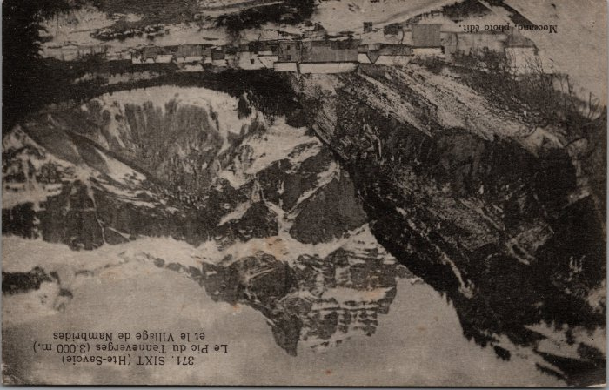 | Carte postale de Nambride en hiver dans les années 60 (20-003) | Carte postale de Nambride en hiver dans les années 60 vu sur le Tenneverge.
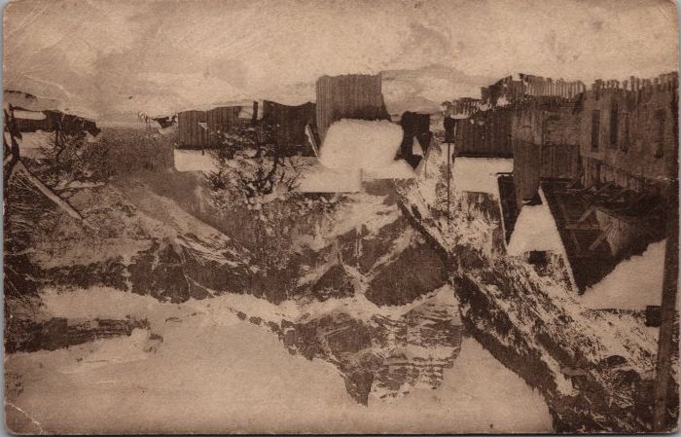 | Carte postale de Nambride en hiver dans les années 30 (20-004) | Carte postale du village de Nambride en hiver dans les années 30 vu sur le Tenneverge.
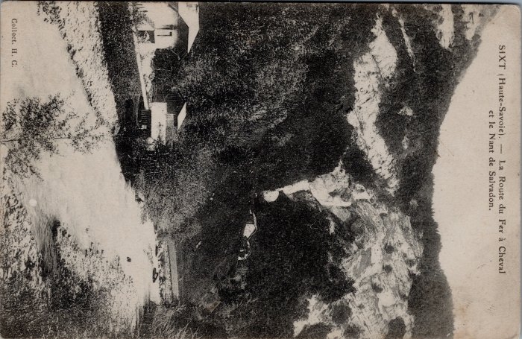 | Carte postale fruitière de Nambride (32-003) | Carte postale fruitière de Nambride
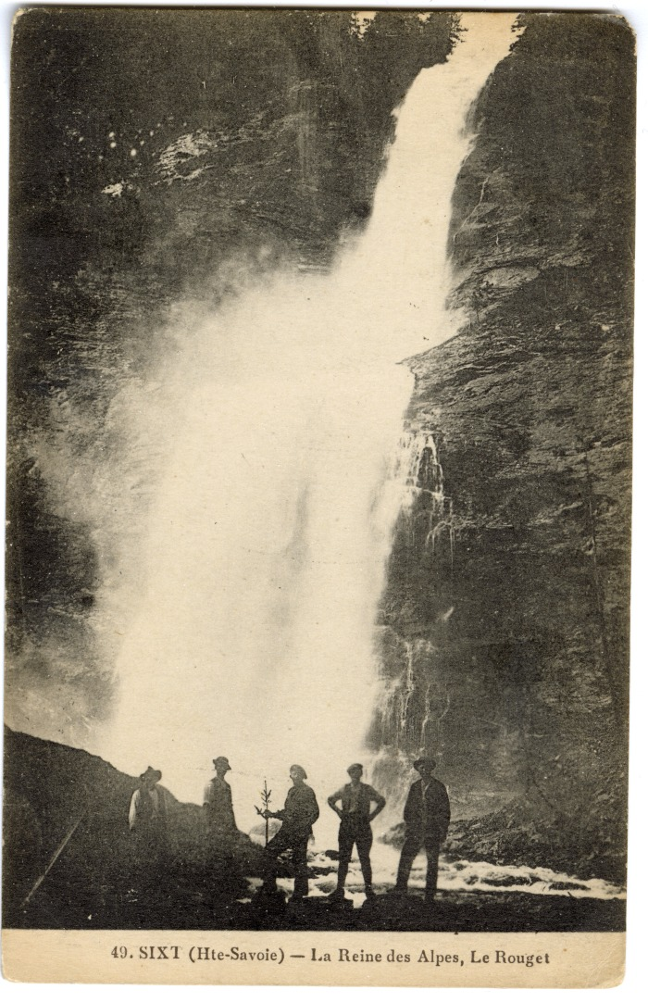
 | Le Fer-à-Cheval, le village de Nambride et le Pic de Tenneverge (56-050) | Le Fer-à-Cheval, le village de Nambride et le Pic de Tenneverge
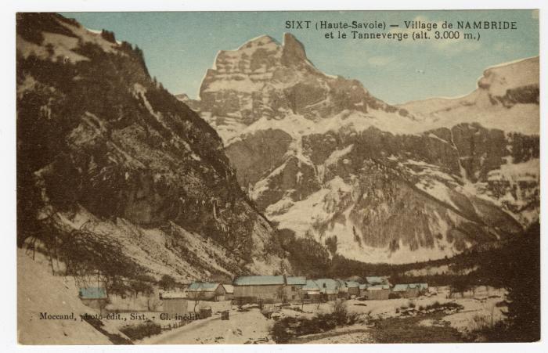 | Village de Nambride et le Tenneverge en fond (56-092) | Village de Nambride et le Tenneverge en fond

